상품제안서
나오 EMS 목걸이형 저주파 안마기 | 상품코드: S25865

 |  |  |  |  |  |  | 02-713-8555 | www.synergygift.co.kr
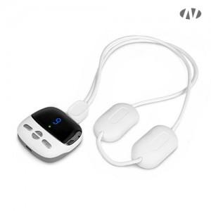 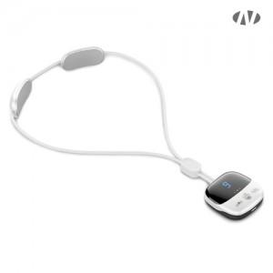 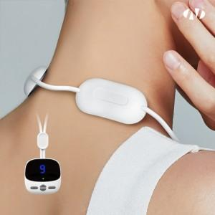

【상세/제작정보】 | 4가지 안마모드 / 9단계 강도조절 / 3단계 온열조절 / 15분 자동종료

【인쇄/포장옵션】 | 스티커 / 포장지포장

【공급단가】 | 수량 | 50~ | 100~ | 500~ | 1,000~ | 2,000~
*VAT별도 | 단가 | 14,770원 | 14,410원 | 13,820원 | 13,470원 | 13,110원

【상품 URL】 | https://www.synergygift.co.kr:443/src/goods_detail.php?gdno=25865

